画面部品情報
アプリ課題(2025） |  |  | 画面ID | 画面名 |  |  |  | 作成日 | 作成者 | 更新日 | 更新者
 |  |  |  | ユーザ管理画面(お気に入り料理の管理画面) |  |  |  | 2024-12-31 | 福田

 | 1.【画面イメージ】
 | 【初期表示】 |  |  |  | 【スマホ版イメージ】
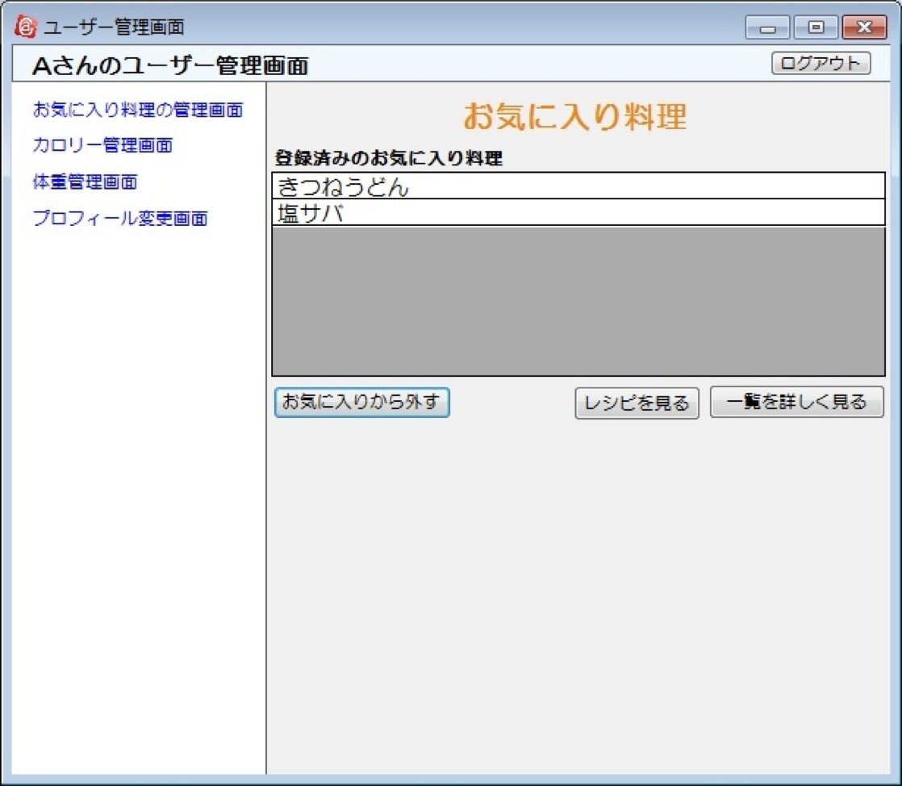
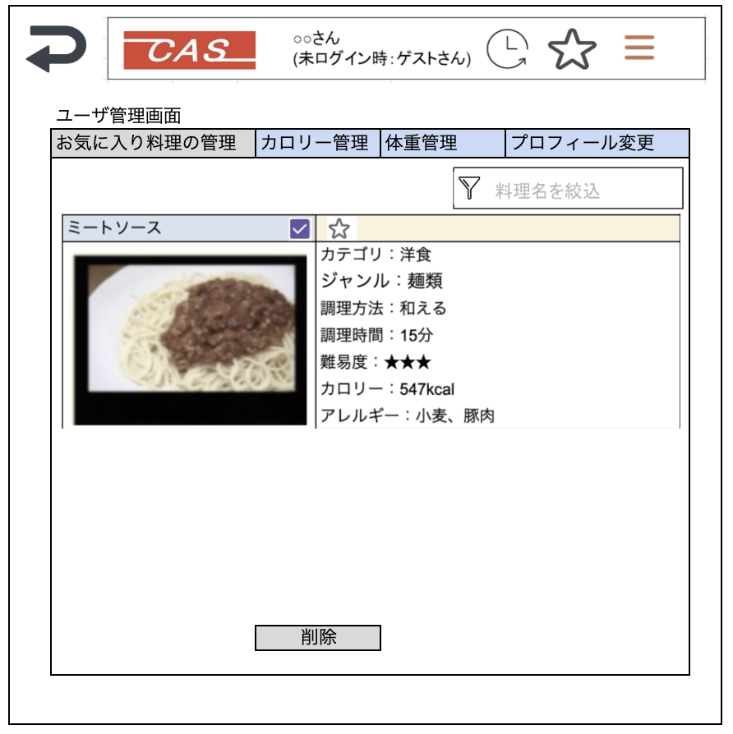

 |  |  |  |  |  |  |  |  | ※料理検索結果と同じ表示のものを表示させる
 |  |  |  |  |  |  |  |  | （ここはスクロールでお気に入り分、全結果出す）
 |  |  |  |  |  |  |  |  | ※右スクロールをしたら削除のボタンがでるようにする。
 |  |  |  |  |  |  |  |  | ※画像をタップ時に、【画面設計】04_レシピ表示画面（HTML).xlsx
 |  |  |  |  |  |  |  |  | で料理を表示させる画面へ遷移する。

 |  |  |  |  | 料理の削除は複数選択できるように。
 |  |  |  |  | 削除もチェックボックスにする。
 |  |  |  |  | ページングなしで、フィルタ機能。無限リロードのページングでも可能。
 |  |  |  |  | ただのページングはやめる。

 | 2.【機能概要】
 | ユーザ管理画面(トップ)のタブ「お気に入りの料理の管理」を切り替えることで表示される。 ログインユーザに紐づく、お気に入りされた料理を表示すること。 料理の追加は「04_レシピ表示画面（HTML)」でしかできず、当画面では追加は不可。 行をクリックすることで次画面（04_レシピ表示画面（HTML)）へ遷移する。 チェックボックスで同時に複数のお気に入り料理の削除ができること。

 | 3.【前の画面より受け取ったパラメータ】
 | パラメータ名 | データ型 | 桁数

 | 4.【イベント情報】
 | イベント名 | 処理概要
 | 初期表示時 | 「ユーザお気に入りレシピテーブル」からログインユーザIDに紐づく料理IDのお気に入り料理を行単位で表示させる。 ログインユーザのアレルギーが含まれる料理の行については背景を赤色にして、星マークの横に「アレルギーが含まれるレシピです。」と表示させる。
 | 料理詳細リンク | 行単位の料理画像または料理名をクリック時に、料理IDを渡して、「03_料理検索結果」画面を開く。
 | 削除ボタンをクリック時 | チェックボックスでチェックされた料理をお気に入り一覧のDBから削除して、再描画させる。
 | 料理名を絞込テキストからフォーカスを離した時 | 検索結果より、料理名でフィルターをかけて、料理名で絞ること。

 | 5.【フォーム情報】） |  |  |  | 6.【DB情報】
 | 項目名 | 部品 | 備考 |  | 取得元テーブル | 取得列 | データ型 | 桁数 | 備考
 | 料理名を絞込 | テキストボックス | 検索結果の一覧より料理名でフィルターをかけて、料理名で絞ること。

 | （検索結果）※お気に入り料理分表示する。
 | 項目名 | 部品 | 備考 |  | 取得元テーブル | 取得列 | データ型 | 桁数 | 備考
 | 料理名 | リンクボタン | クリック時に料理IDを渡して、次画面（04_レシピ表示画面（HTML)）へ遷移する。
 | チェックボックス | チェックボックス | 削除する料理をチェックする。
 |  | アイコン | 項目名の画像を使用する。（料理ごとに準備すること）
 |  | リンクボタン | クリック時に料理IDを渡して、次画面（04_レシピ表示画面（HTML)）へ遷移する。
 | 警告文 | ラベル | ログインユーザのアレルギーが含まれる料理の行については背景を赤色にして、カテゴリの上のベージュの枠に「アレルギーが含まれるレシピです。」と表示させる。
 | 料理名 | ラベル | 対象行の料理IDに紐づく、料理名を表示する。
 | カテゴリ | ラベル | 対象行の料理IDに紐づく、カテゴリ名を表示する。
 | ジャンル | ラベル | 対象行の料理IDに紐づく、ジャンル名を表示する。
 | 調理方法 | ラベル | 対象行の料理IDに紐づく、調理方法を表示する。
 | 調理時間 | ラベル | 対象行の料理IDに紐づく、調理時間を表示する。
 | 難易度 | ラベル | 対象行の料理IDに紐づく、難易度を表示する。
 | カロリー | ラベル | 対象行の料理IDに紐づく、難易度を表示する。
 | アレルギー | ラベル | 対象行の料理IDに紐づく、アレルギーを表示する。

 | 項目名 | 部品 | 備考 |  | 取得元テーブル | 取得列 | データ型 | 桁数 | 備考
 | 削除 | ボタン | チェックボックスでチェックされた料理をお気に入り一覧のDBから削除して、再描画させる。

